상품제안서
리유저블 보냉가방 (중,소) | 상품코드: F29693

 |  |  |  |  |  |  | 02-412-0044 | www.easy1.co.kr
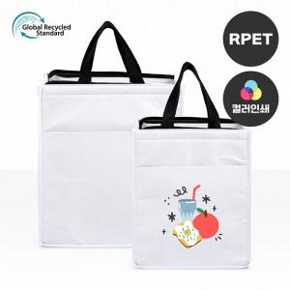

【상세/제작정보】

【인쇄/포장옵션】 | 실크, 풀칼라 / OPP(비닐)

【공급단가】 | 수량 | 100~ | 300~ | 500~ | 1,000~ | 3,000~
*VAT별도 | 중 300*350*200mm | 5,850원 | 5,760원 | 5,620원 | 5,400원 | 5,170원
 | 소 250*300*180mm | 5,200원 | 5,120원 | 5,000원 | 4,800원 | 4,600원

【상품 URL】 | http://www.easy1.co.kr/src/goods_detail.php?gdno=29693

